Painel Inicial
Ir para Planilha de Cronograma
Saber Como Utilizar
Ver Exemplo de Uso
 | Bem-vindo à Planilha de Cronograma de Obras Físico-Financeira do Sienge Esse modelo de Planilha de Cronograma de Obras permite gerenciar sua obra a partir de cada Etapa, verificando facilmente os custos mensais e acumulados da Obra. Acesse um dos botões do menu abaixo: | Apareceu uma barra rosa no topo do arquivo dizendo que a planilha não é segura? Basta clicar em "Obter mais detalhes" e posteriormente clicar no botão “Editar mesmo assim”.

 | Caso você precise fazer algum tipo de edição, fique tranquilo, pois esse arquivo é desbloqueado e permite a adaptação para sua empresa. Se quiser aprender mais como ter um Cronograma de Obras Eficiente,confira o ebook: E não esqueça, se as planilhas não permitirem mais o desempenho desejado para sua empresa e você quiser uma gestão mais madura, sem retrabalho e que permita fácil acesso a informações gerenciais, você precisa de um ERP, um Software de Gestão de Obras. Quem sabe não é a hora de conhecer o Sienge? Acesse: www.sienge.com.br .

Faça a gestão completa de sua obra com o Sienge, saiba mais em www.sienge.com.br ou (48) 3027 8110.

Como Utilizar
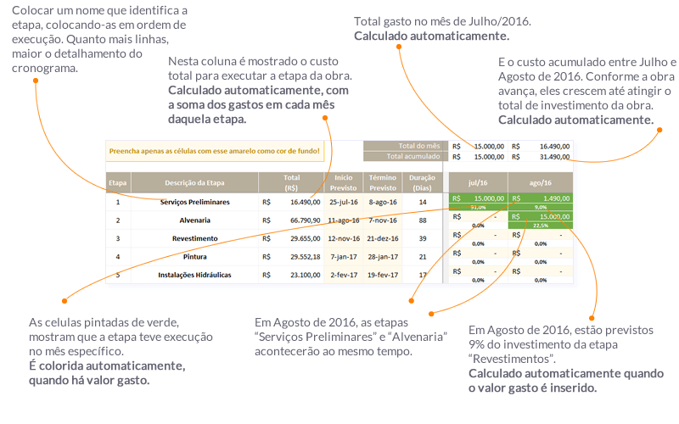
Veja como é simples utilizar a Planilha de Cronograma de Obras do Sienge:

